상품제안서
블랑코(소)-C형펜 | 상품코드: S03519

 |  |  |  |  |  |  | 02-713-8555 | www.synergygift.co.kr
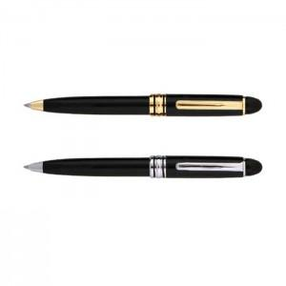

【상세/제작정보】 | <p>종이흑색케이스 + 80원 추가</p>

【인쇄/포장옵션】 | 레이저 / OPP(비닐)

【공급단가】 | 수량 | 300~ | 500~ | 1,000~ | 3,000~ | 5,000~
*VAT별도 | 단가 | 1,410원 | 1,360원 | 1,310원 | 1,260원 | 1,220원

【상품 URL】 | https://www.synergygift.co.kr:443/src/goods_detail.php?gdno=12291

